Yasemin
 | YASEMİN

 |  |  |  | Toplam Yatırım |  |  |  | Satış |  | NET TL
 | 2024-03-19 |  |  |  |  |  |  |  |  | -0.41
 | 2023-12-13
 | 97.00
 | 0.00 |  | Mevcut | 5,997.08 |  |  |  | 0.00 |  | -566.08 | -%9.44 | -%10 | -%4
 |  |  | Satılan | 770.44 |  |  |  | 1,338.92 |  | 565.67 | %73.42

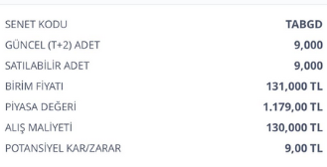
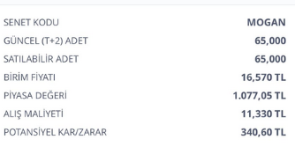
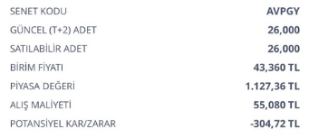
 | ALIŞ | ALIŞ | ALIŞ | ALIŞ | SATIŞ | SATIŞ | SATIŞ | SATIŞ | FARK | FARK | GÜN | GÜN | AY
Açıklama | tarih | adet | birim fiyat | Tutar | Tarih2 | Miktar | Fiyat | Tutar3 | Miktar3 | Tutar2 | Mktr | % | %

Mevcut |  |  |  |  |  |  |  |  |  |  |  |  | Mevcut | -566.08

Avrupakent GYO Halka Arz | 2023-12-13 | 26.00 | 55.08 | 1,432.08 | 2024-03-19 |  | 41 | 0.00 | -14.08 | -366.08 | 97 | -%26 | -%8
TABGD | 2024-02-26 | 9.00 | 130 | 1,170.00 | 2024-03-19 |  | 135.000000 | 0.00 | 5.00 | 45.00 | 22 | %4 | %5
TTE Fon | 2024-02-22 | 3500.00 | 0.97 | 3,395.00 | 2024-03-19 |  | 0.900000 | 0.00 | -0.07 | -245.00 | 26 | -%7 | -%8 | -566.08

 |  |  |  |  |  |  |  |  |  |  |  | Satılan | NET | 565.67

Satılan

MOGAN halkaarz | 2024-02-28 | 68.00 | 11.33 | 770.44 | 2024-03-19 | 68.00 | 19.690000 | 1,338.92 | 8.36 | 568.48 | 20 | %74 | %111
MOGAN halkaarz |  |  |  |  |  |  |  |  |  | -2.81
 |  |  |  |  |  |  |  |  |  |  |  |  |  | 565.67

